10. 正则表达式匹配-递归解法
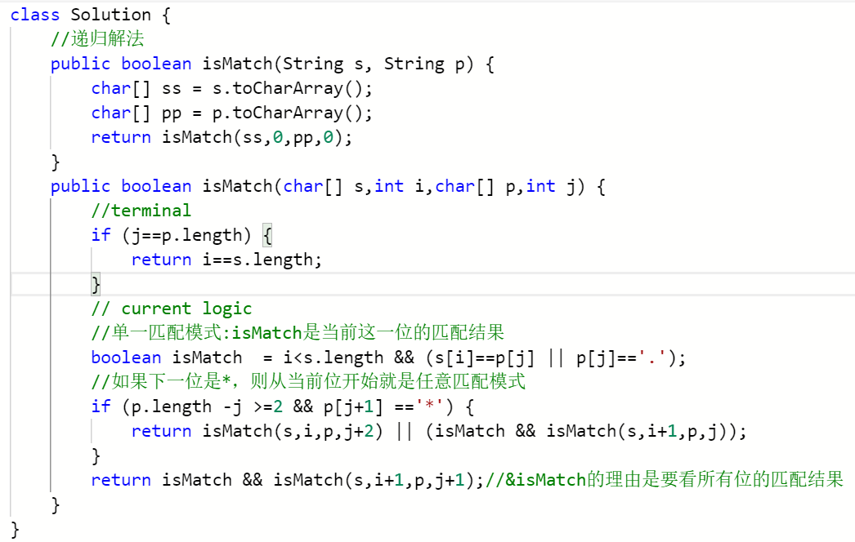
解法1：递归

 |  | i |  |  |  |  | i |  |  |  | i
 | s | a | b | c | s | a | b | b | c | s | a | a | a | a
 | p | a | b | c | p | a | . | b | c | p | a | *
 |  | j |  |  |  |  | j |  |  |  | j

算法概述：按位进行比较，i代表s的下标，j代表p的下标
j==p.length：
i也到末尾了：返回true
terminal：

i没到末尾：返回false
j< p.length：包含两大类情况：一类是单一匹配模式(包含普通字符的匹配和'.'的匹配)，第二类是'*'的任意匹配模式
current logic：
单一匹配模式：需要满足以下两个条件
i不能到末尾
s[i]==p[j] || p[j]=='.'
如果匹配成功则继续到下一层匹配，i++，j++

任意匹配模式：如果p[j+1]=='*'，则从当前位开始就是任意匹配，s中从s[i]开始可以出现0个或多个p[j]

能进行任意匹配还有一个前提就是：p.length -j >=2，即确保p[j]后面是可以有'*'的，不会出现p整个字符串就是一个'*'的情况

匹配0次（不匹配）：s[i] 接着去和p[j+2]进行匹配

匹配多次：当前这一位s[i]匹配一次，然后s的下一位继续这个模式匹配，j不变

10. 正则表达式匹配-dp解法
dp[i][j]的含义是：字符串`s`中的前`i`个字符是否能和字符串`p`中的前`j`个字符进行匹配，为true代表能匹配，为false则代表不能
动态规划的思想就是想如何通过子问题推导出大问题的解，即如何通过dp[i-1][j-1]........等子问题求解出dp[i][j]
dp[i-1][j-1]=true表明的是`s`中的前`i-1`个字符能和`p`中的前`j-1`个字符匹配成功
解法2：动态规划

初始化：
1、dp[ 0 ][ 0 ] = true
2、如果p=””，匹配s无法匹配成功
3、如果s=””，用p去匹配它，是有成功的可能的
 |  | s
 |  | "" | a | b | b | b
p | "" | T | F | F | F | F |  |  |  |  |  |  | "" | a | b
 | a | ? |  |  |  |  |  |  |  |  |  | "" | T | F | F
 | b | ? |  |  |  |  |  |  |  |  |  | a | F
 | * | ? |  |  |  |  |  |  |  |  |  | * | T

我们需要针对当前位：s[i]和p[j]的不同值进行分类讨论

1、p[ j ] == s[ i ] ：dp[i][j] = dp[i-1][j-1]
3、p[ j ] == '*' ：要考虑他前面的元素 p[ j-1 ]，在s中可以匹配0次或多次

3.1 、p[ j-1 ] == s[ i ] || p[ j-1 ] == '.' ：以下情况是或的关系
 |  | i
 | s | a | b | c
 | p | a | b | c
 |  | j |  |  |  |  |  |  |  |  | i
2、p[ j ] == '.' ：dp[i][j] = dp[i-1][j-1]
s中匹配多次：dp[ i ][ j ] = dp[ i-1 ][ j ]
 |  |  |  |  |  |  | s | a | b | b | b
 |  |  |  |  |  |  | p | a | b | *
 |  |  |  |  |  |  |  |  |  | j
 |  |  | i
 | s | a | b | b |  |  |  |  | i
 | p | a | . | b |  |  | s | q | b
 |  |  | j |  |  |  | p | q | b | b | *
 |  |  |  |  |  |  |  |  |  |  | j

3.2 、除此之外的其他情况，按照s中匹配0次看即可

s中匹配0次：dp[ i ][ j ] = dp[ i ][ j-2 ]
 |  |  |  |  |  |  |  |  | i
 |  |  |  |  |  |  | s | a | b
 |  |  |  |  |  |  | p | a | b | c | *
 |  |  |  |  |  |  |  |  |  |  | j

115. 不同的子序列
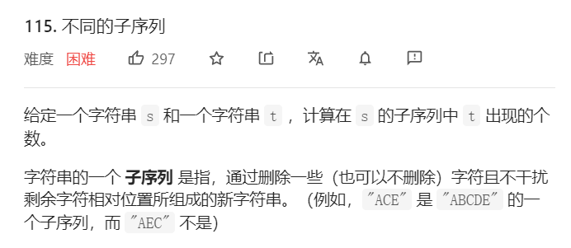

 |  |  |  |  |  |  |  | s | r | a | b | b | b | i | t
 |  |  |  |  |  |  |  | t | r | a | b | b | i | t

1、确定状态和选择：
找s[1... i ] 的子序列中出现了多少个 t[1..... j]
选择就是在s中选择字符构成子序列
对于当前s中的第i个字符我们有两种选择：选/不选
2、定义dp数组的含义
dp[i][j]=x：代表了在s[1.....i]的子序列中出现了x个t[1...j]，i，j并非下标，接下来画表
3、初始化状态的确定

 |  | s
 |  | "" | r | a | b | b | b | b | i | t
t | "" | 1 | 1 | 1 | 1 | 1 | 1 | 1 | 1 | 1
 | r | 0
 | a | 0
 | b | 0
 | b | 0
 | i | 0
还可进行状态压缩
 | t | 0 |  |  |  |  |  |  |  |  |  |  | dp[i-1][j-1] | dp[i-1][j]
 |  |  |  |  |  |  |  |  |  |  |  |  |  | dp[i][j]

4、确定状态转移逻辑： 如何通过子问题比如：dp[i-1][j-1]....等推导出dp[i][j]?

s[i] == t[j]：有两种选择
选：dp[i][j] = dp[i-1][j-1]
不选：dp[i][j] = dp[i-1][j]
 |  |  |  |  | i
 | s | r | a | b | b | b | i | t
 | t | r | a | b | b | i | t
 |  |  |  |  | j

s[i] != t[j]：只有一种选择
不选：dp[i][j] = dp[i-1][j]
 |  |  |  |  | i
 | s | r | a | b | b | b | i | t
 | t | r | a | b | b | i | t
 |  |  |  |  |  | j

